Sheet1
エフェクト | イメージ | 名称 | 詳細
光の線 | 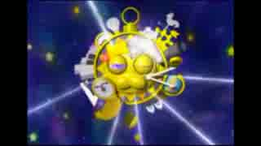 | te-tetetete | 光の線一本作ってください 白い線でお願いします
爆発 |  | exp | 爆発 あんまり重くならないようにお願いします
砂埃 | 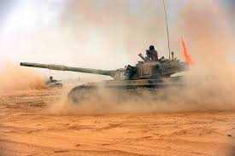 | sandstorm | 砂埃 ロボットの履帯とか ビルの倒壊とか
煙 | 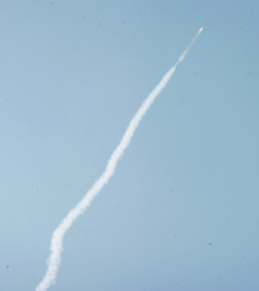 | smoke | ミサイルの煙
ヘリの砂埃 | 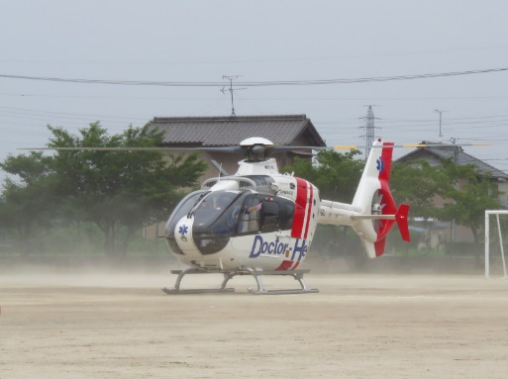 | heli_storm | ヘリの砂埃

